Formulaire à télécharger
 |  |  | Formulaire 140-130-00_1_FR | Groupe Horticole Ledoux inc. | Version 2021-12-15
 | Demande de prix de polyéthylène
Information sur les produits

Types de coupes:


1 feuille par rouleau |  |  | 2 feuilles par rouleau |  |  | 1 tube par rouleau (non-coupé)
10’- 20’ - 24’ - 25’ - 28’ - 32’ - 36' - 40’ - 42’ - 48’ - 50’ |  |  | 8’ - 10’ - 12’ - 12.5’ - 14’ - 16’ - 18’ - 21’ |  |  | 8’ - 10’ - 12’ - 12.5’ - 14’ - 16’ - 18’ - 21’
(poly blanc, seulement: 32' - 40' - 42' - 48') |  |  | (poly blanc, seulement: 16' - 20' - 21' - 24') |  |  | (poly blanc, seulement: 16' - 20' - 21' - 24')
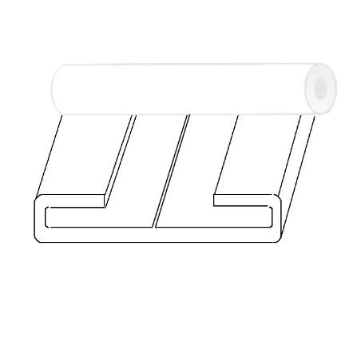
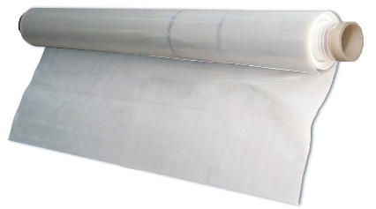
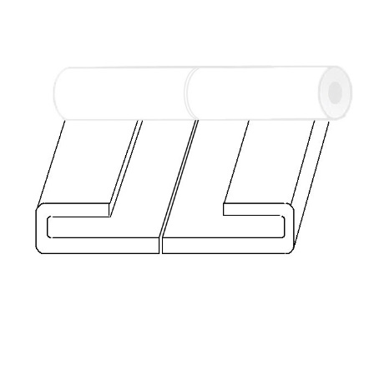
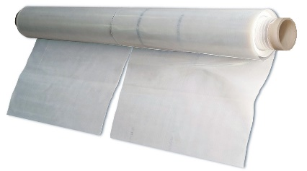
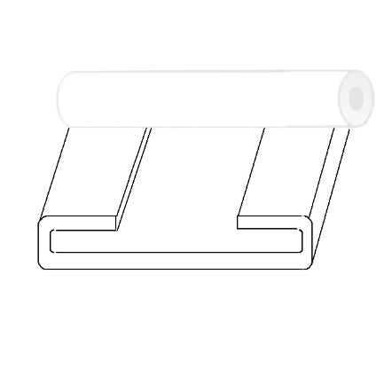
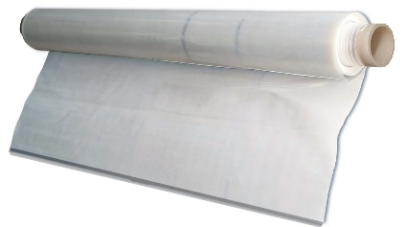

ÉTAPE 1 : Liste des destinations de livraison

 | Nom de la destination |  | Adresse |  | Ville |  | Province/ État/Dep. | Pays | Code postal/ZIP

Destination 1:
Destination 2:
Destination 3:
Destination 4:
Destination 5:
Destination 6:
Si vous avez + que 6 adresses de destination, veuillez nous envoyer plusieurs demandes web ou utiliser votre propre formulaire

ÉTAPE 2 : Description des livraisons
 |  |  |  |  |  | Total de toutes les livraisons
 |  |  |  |  |  | 0 rouleaux | ou | 0 morceaux
1er livraison :
Date de livraison désirée :
Destination de livraison :
Commentaires:
 | Nom de la zone (facultatif) | Type de film |  | Quantité de rouleaux | Largeur (pieds) | Longueur* (pieds) | Type de coupe |  | Nombre de morceaux

1.
2.
3.
4.
5.
6.
7.
8.
9.
10.
 |  | Total de rouleaux |  | 0 |  |  | Total de morceaux

2e livraison :
Date de livraison désirée :
Destination de livraison :
Commentaires:
 | Nom de la zone (facultatif) | Type de film |  | Quantité de rouleaux | Largeur (pieds) | Longueur* (pieds) | Type de coupe |  | Nombre de morceaux

1.
2.
3.
4.
5.
6.
7.
8.
9.
10.
 |  | Total de rouleaux |  | 0 |  |  | Total de morceaux

3e livraison :
Date de livraison désirée :
Destination de livraison :
Commentaires:
 | Nom de la zone (facultatif) | Type de film |  | Quantité de rouleaux | Largeur (pieds) | Longueur* (pieds) | Type de coupe |  | Nombre de morceaux

1.
2.
3.
4.
5.
6.
7.
8.
9.
10.
 |  | Total de rouleaux |  | 0 |  |  | Total de morceaux

4e livraison :
Date de livraison désirée :
Destination de livraison :
Commentaires:
 | Nom de la zone (facultatif) | Type de film |  | Quantité de rouleaux | Largeur (pieds) | Longueur* (pieds) | Type de coupe |  | Nombre de morceaux

1.
2.
3.
4.
5.
6.
7.
8.
9.
10.
 |  | Total de rouleaux |  | 0 |  |  | Total de morceaux

5e livraison :
Date de livraison désirée :
Destination de livraison :
Commentaires:
 | Nom de la zone (facultatif) | Type de film |  | Quantité de rouleaux | Largeur (pieds) | Longueur* (pieds) | Type de coupe |  | Nombre de morceaux

1.
2.
3.
4.
5.
6.
7.
8.
9.
10.
 |  | Total de rouleaux |  | 0 |  |  | Total de morceaux

6e livraison :
Date de livraison désirée :
Destination de livraison :
Commentaires:
 | Nom de la zone (facultatif) | Type de film |  | Quantité de rouleaux | Largeur (pieds) | Longueur* (pieds) | Type de coupe |  | Nombre de morceaux

1.
2.
3.
4.
5.
6.
7.
8.
9.
10.
 |  | Total de rouleaux |  | 0 |  |  | Total de morceaux

Si vous avez + que 6 livraisons, veuillez nous envoyer plusieurs demandes web ou utiliser votre propre formulaire.

* La longueur maximum disponible dépend de la largeur choisie puisqu'il y a un surface maximum qui peut être enroulée sur le même rouleau.

